ATM-ANS.OR.A.010
CUESTIONARIO |  | DOCUMENTACIÓN ANSP VERSIÓN 1 |  |  |  | Valoración AESA | DF/OB | Comentarios | Personal actuario
Código | REQUISITO | ACLARACIONES SOBRE EL CUMPLIMIENTO | DOCUMENTACIÓN JUSTIFICATIVA | CÓDIGO | FECHA
ATM/ANS.OR.A.010 | ATM/ANS.OR.A.010 Solicitud de un certificado limitado
 | a) No obstante lo dispuesto en el punto ATM/ANS.OR.A.010, letra b), el proveedor de servicios de tránsito aéreo podrá solicitar un certificado limitado para la prestación de servicios en el espacio aéreo bajo la responsabilidad del Estado miembro en que el solicitante tenga su principal lugar de actividad o, en su caso, su domicilio social, cuando preste o tenga intención de prestar servicios solamente con respecto a una o varias de las siguientes categorías:
 | 1) trabajos aéreos;
 | 2) aviación general;
 | 3) transporte aéreo comercial limitado a aeronaves de menos de 10 toneladas de masa máxima de despegue o menos de 20 asientos;
 | 4) transporte aéreo comercial con menos de 10 000 movimientos anuales, independientemente de la masa máxima de despegue y del número de asientos; a los efectos de la presente disposición, «movimientos» equivale, en cualquier año, a la media de la suma de despegues y aterrizajes calculados sobre la media de los últimos tres años.
 | b) Podrán solicitar un certificado limitado asimismo los siguientes proveedores de servicios de navegación aérea:
 | 1) un proveedor de servicios de navegación aérea que no sea un proveedor de servicios de tránsito aéreo que registre un volumen de negocios anual bruto igual o inferior a 1 000 000 EUR, por los servicios que preste o tenga intención de prestar;
 | 2) un proveedor de servicios de navegación aérea que preste servicios de información de vuelo de aeródromo mediante la prestación regular de no más de una posición de trabajo en cualquier aeropuerto.
 | c) Según determine la autoridad competente, todo proveedor de servicios de navegación aérea que curse una solicitud de certificado limitado de conformidad con las letras a) o b), punto 1, deberá cumplir los siguientes requisitos:

 | 1) punto ATM/ANS.OR.B.001 Competencia y capacidad técnica y operativa;
 | 2) punto ATM/ANS.OR.B.005 Sistema de gestión;
 | 3) punto ATM/ANS.OR.B.020 Requisitos de personal;
 | 4) punto ATM/ANS.OR.A.075 Prestación de servicios abierta y transparente;
 | 5) los anexos IV, V, VI y VIII, cuando esos requisitos sean aplicables a la luz de los servicios que preste o tenga intención de prestar el proveedor de servicios, de conformidad con el artículo 6.
 | d) Según determine la autoridad competente, todo proveedor de servicios de navegación aérea que curse una solicitud de certificado limitado de conformidad con la letra b), punto 2, deberá cumplir los requisitos mínimos establecidos en la letra c), puntos 1 a 4 y los requisitos específicos establecidos en el anexo IV.
 | e) La solicitud de un certificado limitado se hará de la forma y manera establecida por la autoridad competente.
 | GM1 ATM/ANS.OR.A.010 Application for a limited certificate
 | GENERAL
 | The relationship between the type of service provision, criteria to be complied with and the applicable rules are indicated in Table 2 below.
 | 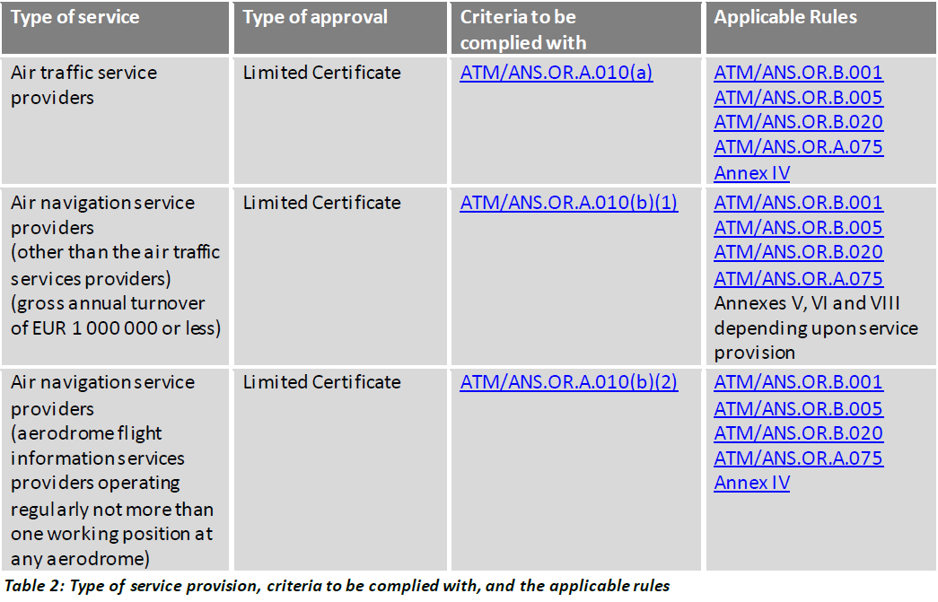

ATM-ANS.OR.A.015
CUESTIONARIO |  | DOCUMENTACIÓN ANSP VERSIÓN 1 |  |  |  | Valoración AESA | DF/OB | Comentarios | Personal actuario
Código | REQUISITO | ACLARACIONES SOBRE EL CUMPLIMIENTO | DOCUMENTACIÓN JUSTIFICATIVA | CÓDIGO | FECHA
ATM/ANS.OR.A.015 | ATM/ANS.OR.A.015 Declaración de proveedores de servicios de información de vuelo
 | a) Con arreglo al artículo 7, los proveedores de servicios de información de vuelo podrán declarar su capacidad y medios para cumplir las obligaciones asociadas a los servicios prestados cuando cumplan, además de los requisitos establecidos en el artículo 8 ter, punto 1, del Reglamento (UE) n.o 216/2008, los siguientes requisitos alternativos:
 | 1) el proveedor de servicios de información de vuelo presta o tiene intención de prestar sus servicios mediante la operación regular de no más de una posición de trabajo;
 | 2) esos servicios son de carácter temporal, con una duración acordada con la autoridad competente según sea necesario para garantizar una seguridad proporcional.
 | b) Los proveedores de servicios de información de vuelo que declaren sus actividades:
 | 1) facilitarán a la autoridad competente toda la información pertinente antes del inicio de operaciones, en la forma y manera establecida por la autoridad competente;
 | 2) facilitarán a la autoridad competente una lista de los medios de cumplimiento alternativos utilizados, de conformidad con el punto ATM/ANS.OR.A.020;
 | 3)se mantendrán, de forma continuada, en conformidad con los requisitos aplicables y con la información proporcionada en la declaración;
 | 4) notificarán sin demora a la autoridad competente cualquier cambio en su declaración o en los medios de cumplimiento utilizados remitiendo una declaración modificada;
 | 5) prestarán sus servicios de conformidad con su manual de operaciones y cumplirán todas las disposiciones pertinentes contenidas en el mismo.
 | c) Antes de cesar en la prestación de sus servicios, los proveedores de servicios de información de vuelo que declaren sus actividades lo notificarán a la autoridad competente en un plazo determinado por la autoridad competente.
 | d) Los proveedores de servicios de información de vuelo que declaren sus actividades cumplirán los requisitos establecidos en los puntos siguientes:
 | 1) punto ATM/ANS.OR.A.001 Ámbito de aplicación
 | 2) punto ATM/ANS.OR.A.020 Medios de cumplimiento
 | 3) punto ATM/ANS.OR.A.035 Demostración de cumplimiento;
 | 4) punto ATM/ANS.OR.A.040 Cambios — generalidades;
 | 5) punto ATM/ANS.OR.A.045 Cambios en el sistema funcional;
 | 6) punto ATM/ANS.OR.A.050 Facilitación y cooperación;
 | 7) punto ATM/ANS.OR.A.055 Constataciones y medidas correctoras;
 | 8) punto ATM/ANS.OR.A.060 Reacción inmediata ante un problema de seguridad;
 | 9) punto ATM/ANS.OR.A.065 Notificación de sucesos;
 | 10) punto ATM/ANS.OR.B.001 Competencia y capacidad técnica y operativa;
 | 11) punto ATM/ANS.OR.B.005 Sistema de gestión;
 | 12) punto ATM/ANS.OR.B.020 Requisitos de personal;
 | 13) punto ATM/ANS.OR.B.035 Manuales de operaciones;
 | 14) punto ATM/ANS.OR.D.020 Responsabilidad y cobertura de seguros,
 | 15) anexo IV.
 | e) Los proveedores de servicios de información de vuelo que declaren sus actividades iniciarán sus operaciones una vez tengan el acuse de recibo de la declaración por parte de la autoridad competente. 8.3.2017 L 62/30 Diario Oficial de la Unión Europea ES
 | GM1 ATM/ANS.OR.A.015(b)(1) Declaration by flight information services providers
 | MODEL TEMPLATE OF DECLARATION OF COMPLIANCE
 | The relationship between the type of service provision, criteria to be complied with and the applicable rules are indicated in Table 2 below.
 | 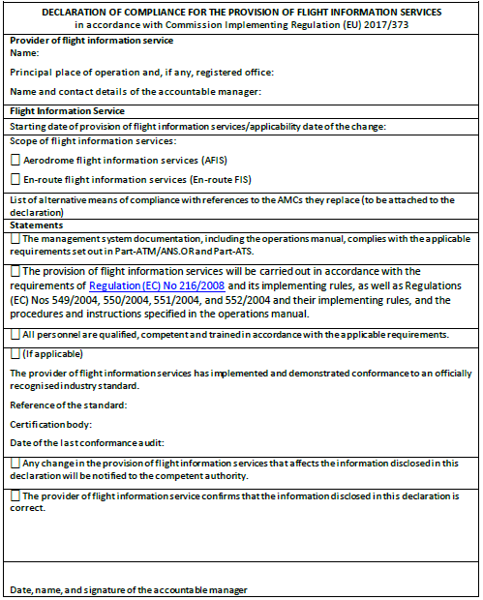

ATM-ANS.OR.B.010
CUESTIONARIO |  | DOCUMENTACIÓN ANSP VERSIÓN 1 |  |  |  | Valoración AESA | DF/OB | Comentario | Personal actuario
Código | REQUISITO | ACLARACIONES SOBRE EL CUMPLIMIENTO | DOCUMENTACIÓN JUSTIFICATIVA | CÓDIGO | FECHA
ATM/ANS.OR.B.010 | ATM/ANS.OR.B.010 Procedimientos de gestión de cambios
 | a) El proveedor de servicios empleará procedimientos para gestionar, evaluar y, si fuera necesario, mitigar el impacto de los cambios sobre sus sistemas funcionales de conformidad con los puntos ATM/ANS.OR.A.045, ATM/ANS.OR.C.005, ATS.OR.205 y ATS.OR.210, según proceda.
 | b) Los procedimientos contemplados en la letra a) o cualquier modificación significativa de esos procedimientos:
 | 1) serán enviados por el proveedor de servicios para la aprobación de la autoridad competente;
 | 2) no se utilizarán hasta que sean aprobados por la autoridad competente.
 | c) Cuando los procedimientos aprobados contemplados en la letra b) no sean adecuados para un cambio concreto, el proveedor de servicios:
 | 1) solicitará a la autoridad competente una exención para desviarse de los procedimientos aprobados;
 | 2) proporcionará información sobre la desviación y la justificación de su uso a la autoridad competente;
...
 | (2) the rationale explaining how the procedures demonstrate compliance with the Regulation.
 | (c) The service provider should ensure that the roles and responsibilities for the change management processes are identified in the procedures.
 | (d) Procedures should be submitted in a manner agreed between the service provider and the competent authority. Until an agreement is reached, the competent authority will prescribe the means of submission.
 | (e) The procedure that defines the notification process for changes includes:
 | (1) the point of contact in charge of the notification of changes, e.g. person, or part of the organisation and the role;
 | (2) the means used for notification, e.g. fax, email, mail, use of database or others.
 | (f) The management of change procedures should include a change identification procedure. This procedure, which is a precursor of the change notification process, should seek out potential changes, confirm that there is a real intent to implement them (propose the change) and, if so, initiate the notification process.
 | GM1 to AMC1 ATM/ANS.OR.B.010(a) Change management procedures
 | COMPLIANCE MATRIX
 | The following example of a matrix could be used by the service provider to document the compliance status of its change management procedures.
 | 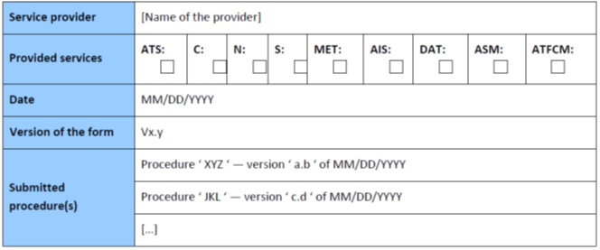 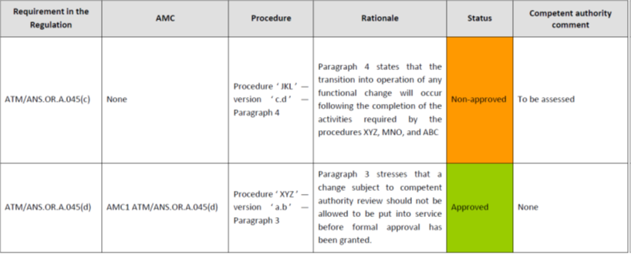
 | AMC2 ATM/ANS.OR.B.010(a) Change management procedures
 | GENERAL
 | (a) As part of the change management procedures, the service provider should keep a register of the records of all notified changes. The register should include:
 | (1) the status of the implementation of the change, i.e. planned, under review, under implementation, implemented, or cancelled;
 | (2) the notification;
 | (3) (a link to) the location of the actual record, including a reference to all information passed to the competent authority in accordance with ATM/ANS.OR.A.045(a)(2).
 | (b) In addition, when the changes are selected for review, the register should also include:
 | (1) the review decision from the competent authority; and
 | (2) a link to records of the change approval by the competent authority.
 | GM1 ATM/ANS.OR.B.010(a) Change management procedures
...

ATM-ANS.OR.B.015
...
CUESTIONARIO |  | DOCUMENTACIÓN ANSP VERSIÓN 1 | Valoración AESA | DF/OB
 | (a) A contract could take the form of a written agreement, letter of agreement, service letter agreement, memorandum of understanding, etc. as appropriate for the contracted activities.
 | (b) A service provider’s assurance process could be included into the service provider’s management system and compliance monitoring programmes.
 | (c) In order to ensure that the contracted organisation is able to perform the contracted activities, the service provider may conduct a prior audit of the contracted party.
 | GM3 ATM/ANS.OR.B.015 Contracted activities
 | RESPONSIBILITY WHEN CONTRACTING ACTIVITIES
 | (a) Regardless of the approval status of the contracted organisation, the service provider is responsible for ensuring that all contracted activities are subject to compliance monitoring as required by ATM/ANS.OR.B.005(c), and in the case of air traffic services provider, also to hazard identification and risk management as required by ATS.OR.200(2).
 | (b) If a service provider requires a contracted organisation to conduct an activity which exceeds the privileges of the contracted organisation’s certificate, this will be considered as the contracted organisation working under the approval and oversight of the contracting service provider.
 | GM4 ATM/ANS.OR.B.015 Contracted activities
 | RESPONSIBILITY WHEN CONTRACTING ACTIVITIES
 | Table 4 below illustrates the responsibilities when contracting.
 | 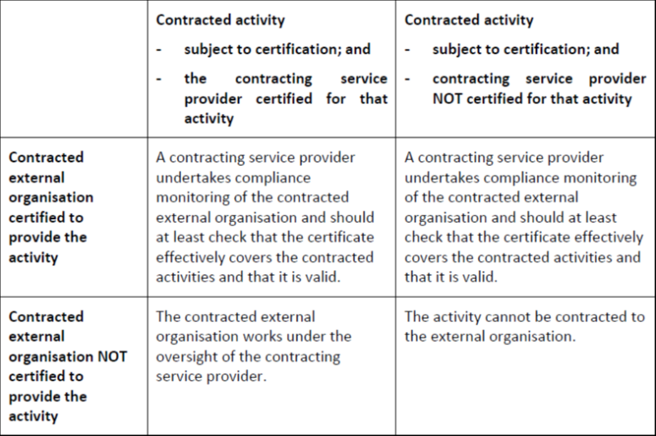
 | AMC4 ATM/ANS.OR.B.015 Contracted activities
 | DATA LINK COMMUNICATIONS — ATS PROVIDERS
 | ATS providers that rely upon other organisations for the provision of communication services for data exchanges with aircraft which are necessary for air-ground applications should ensure that those services are provided in accordance with the terms and conditions of a service level agreement, including in particular: (a) the description of communication services in accordance with the requirements of the data link services; (b) the description of the security policy put in place to secure data exchanges of the air-ground applications; (c) the relevant materials to be supplied for the monitoring of the quality and performance of communication services.
 | AMC5 ATM/ANS.OR.B.015 Contracted activities
 | SERVICE LEVEL AGREEMENT — SURVEILLANCE DATA
 | (a) When transferring surveillance data from their surveillance systems and surveillance data processing systems to other air navigation service providers, ATM/ANS providers should establish formal arrangements with them for the exchange of the data. (b) Formal arrangements between ATM/ANS providers for the exchange or provision of surveillance data should include the following minimum content: (1) the parties to the arrangements; (2) the period of validity of the arrangements; (3) the scope of the surveillance data; (4) the sources of the surveillance data; (5) the exchange format of the surveillance data; (6) the service delivery point of the surveillance data; (7) agreed service levels in terms of; (i) surveillance data performance; (ii) procedures in case of unserviceability; (8) change management procedures; (9) reporting arrangements with respect to performance and availability including unforeseen outages; (10) management and coordination arrangements; (11) ground-based surveillance chain safeguarding and notification arrangements.

ATS.OR.200
...
CUESTIONARIO |  | DOCUMENTACIÓN ANSP VERSIÓN 1 | Valoración AESA | DF/OB
 | (2) Leading indicators measure the specific features of the aviation safety system designed to support continuous improvement and to give an indication of likely future safety performance. They are designed to help identify whether the providers and regulators are taking actions and/or have processes in place that are effective in lowering the risk.
 | (b) Lagging indicators
 | Metrics that measure the outcome of the service delivery by measuring events that have already occurred and that impact safety performance. There are two subsets of lagging indicators:
 | (1) Outcome indicators: These include only the occurrences that one aims to prevent, for example fatal or catastrophic accidents. Depending on the system, the severity of the occurrences that are included as outcome indicators can be adjusted to include all accidents and serious incidents.
 | (2) Precursor indicators: These indicators do not manifest themselves in accidents or serious incidents. They indicate less severe system failures or ‘near misses’, and are used to assess how frequently the system comes close to severe failure. Because they are typically more numerous than outcome indicators, they can be used for trend monitoring.
 | (c) Safety management system In the case of a complex air traffic services provider, the SMS should include all of these measures. Risk management efforts, however, should be targeted at leading indicators and precursor events. The reason for doing this is to reduce the number of accidents and serious incidents.
 | (d) Differing levels of safety performance monitoring
 | (1) Measurements of safety in terms of undesirable events, such as accidents and incidents, are examples of ‘lagging indicators’, which can capture safety performance a posteriori. Such indicators give valuable signals to all involved in air traffic services — providers, regulators, and recipients — of the levels of safety being experienced and of the ability of the organisations concerned to take appropriate mitigation action. However, other types of measurement — ‘leading indicators’ — can give a wider perspective of the safety ‘health’ of the functional system, and focus on systemic issues, such as safety maturity and SMS performance.
 | (2) A holistic approach to performance monitoring is an essential input to decision-making with regard to safety. It is important to ensure that good safety performance is attributable to good performance of the SMS, not simply to lack of incidents or accidents. It is also essential that the metrics chosen match the requirements of the stakeholders and decision-makers involved in safety improvement.
 | (3) As shown in the diagram, stakeholders in the wider aviation industry and the general public require relatively small numbers of safety indicators (safety performance indicators or key performance indicators) which can give an instant ‘feel’ for the overall position regarding safety performance. Conversely, those involved in the management of services concerned need a more detailed set of metrics on which to base decisions regarding the management of the services and facilities being reviewed.
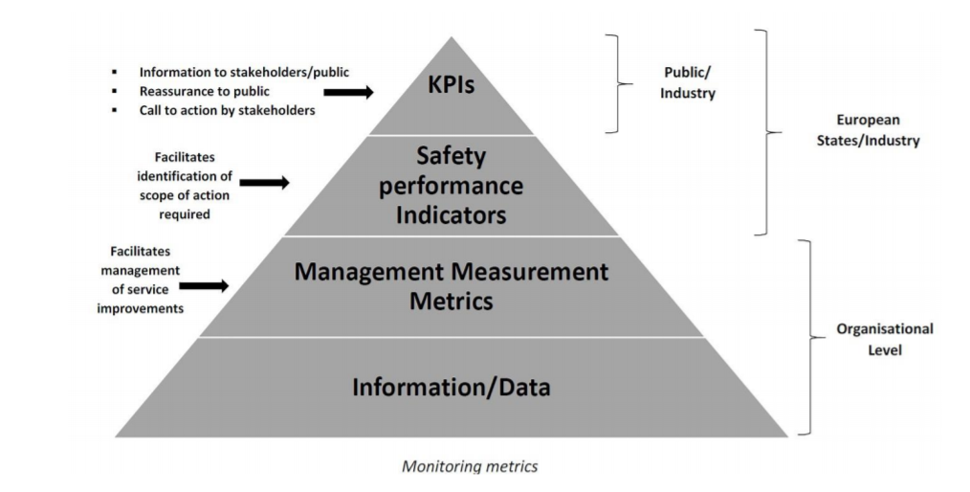

 | AMC1 ATS.OR.200(3)(iii) Safety management system
 | CONTINUOUS IMPROVEMENT OF THE SMS — COMPLEX ATS PROVIDERS
 | An air traffic services provider should continuously improve the effectiveness of its SMS by:
 | (a) developing and maintaining a formal process to identify the causes of substandard performance of the SMS; (b) establishing one or more mechanisms to determine the implications of substandard performance of the SMS;
 | (c) establishing one or more mechanisms to eliminate or mitigate the causes of substandard performance of the SMS; and (d) developing and maintaining a process for the proactive evaluation of facilities, equipment, documentation, processes and procedures (through internal audits, surveys, etc.).
 | GM1 ATS.OR.200(3)(iii) Safety management system
 | CONTINUOUS IMPROVEMENT OF THE SMS — COMPLEX ATS PROVIDERS
 | (a) Substandard performance of the SMS can manifest itself in two ways. Firstly, where the SMS processes themselves do not fit their purpose (e.g. not adequately enabling the air traffic services provider to identify, manage and mitigate hazards and their associated risks) resulting in the safety performance of the service being impacted in a negative way. Secondly, where the SMS processes fit their purpose, but are not applied correctly or adequately by the personnel whose safety accountabilities and responsibilities are discharged through the application of the SMS. Personnel who have safety accountabilities and responsibilities are considered an essential part of the effectiveness of the SMS and viewed as part of the SMS.
 | (b) Therefore, by detecting substandard performance of the SMS, the air traffic services provider can take action to improve the SMS processes themselves or to improve the application of the SMS processes by those with safety accountabilities and responsibilities resulting in an improvement to the safety performance.
 | (c) Continuous improvement of the effectiveness of the safety management processes can be achieved through:
...
 | (2) reactive evaluations in order to verify the effectiveness of the system for control and mitigation of risks.
 | (d) In the same way that continuous improvement is sought through safety performance monitoring and measurement (see GM1 ATM/ANS.OR.B.005(a)(3) and GM1 ATS.OR.200(3)(i)) by the use of leading and lagging indicators, continuous improvement of the SMS provides the air traffic services provider with safety assurance for the service.
 | (e) As with safety performance monitoring, the continuous improvement of the SMS lends itself to a process that can be summarised as:
 | (1) Identify where there are potential weaknesses or opportunities for improvement;
 | (2) Identify what goes right and disseminate as best practice;
 | (3) Identify what can be done to tackle weaknesses or lead to improvement;
 | (4) Set performance standards for the actions identified;
 | (5) Monitor performance against the standards;
 | (6) Take corrective actions to improve performance; and
 | (7) Repeat the process by using the continuous improvement model below:
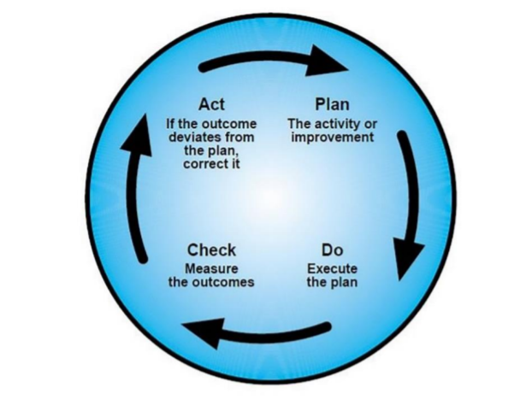

 | (f) Taking into account that the SMS is being required to manage safety, it can be assumed that by continuously improving the effectiveness of the SMS, ATS providers should be able to better manage and mitigate, and ultimately control the safety risks associated with the provisions of their services.
 | AMC1 ATS.OR.200(4)(i) Safety management system
 | TRAINING AND COMMUNICATION — COMPLEX ATS PROVIDERS
 | (a) Training
 | (1) All personnel should receive safety training as appropriate for their safety responsibilities.
 | (2) Adequate records of all safety training provided should be kept.
 | (b) Communication
 | (1) The ATS provider should establish communication about safety matters that:
 | (a) ensures that all personnel are aware of the safety management activities as appropriate for their safety responsibilities;
...

ATS.OR.205
...
GM1 ATS.OR.205(a)(1) Safety assessment and assurance of changes to the functional system
(e) The software assurance processes should also cover the particularities of specific types of software such as COTS, non-development software and previously developed software where generic assurance processes cannot be applied. The software assurance processes should include other means to give sufficient confidence that the software meets the safety objectives and requirements, as identified by the safety risk assessment and mitigation processes. If sufficient assurance cannot be provided, complementary mitigation means aiming at decreasing the impact of specific failure modes of this type of software, should be applied. This may include but is not limited to: (1) software and/or system architectural considerations;
(e) The software assurance processes should also cover the particularities of specific types of software such as COTS, non-development software and previously developed software where generic assurance processes cannot be applied. The software assurance processes should include other means to give sufficient confidence that the software meets the safety objectives and requirements, as identified by the safety risk assessment and mitigation processes. If sufficient assurance cannot be provided, complementary mitigation means aiming at decreasing the impact of specific failure modes of this type of software, should be applied. This may include but is not limited to: (2) existing service level experience; and
(e) The software assurance processes should also cover the particularities of specific types of software such as COTS, non-development software and previously developed software where generic assurance processes cannot be applied. The software assurance processes should include other means to give sufficient confidence that the software meets the safety objectives and requirements, as identified by the safety risk assessment and mitigation processes. If sufficient assurance cannot be provided, complementary mitigation means aiming at decreasing the impact of specific failure modes of this type of software, should be applied. This may include but is not limited to: (3) monitoring.
GM1 to AMC4 ATS.OR.205(a)(2) Safety assessment and assurance of changes to the functional system SOFTWARE ASSURANCE PROCESS
In reference to the terms ‘correct and complete software verification’, ‘software timing performances’, ‘software capacity’, ‘software accuracy’, ‘software resource usage’, ‘software robustness’, ‘overload tolerance’, ‘software life cycle data’ and ‘COTS’, please refer to GM1 to AMC6 ATM/ANS.OR.C.005(a)(2) ‘Safety support assessment and assurance of changes to the functional system’.
GM2 to AMC4 ATS.OR.205(a)(2) Safety assessment and assurance of changes to the functional system SOFTWARE ASSURANCE LEVELS
(a) The assurance required by AMC4 ATS.OR.205(a)(2) can be provided with a level of confidence consistent with the criticality of the software in order to generate an appropriate and sufficient body of evidence to help to establish the required confidence in the argument. (b) The use of the SWAL concept can be helpful to provide an explicit link between the criticality of the software and the rigour of the assurance. (c) The use of multiple SWALs would also allow the possibility of managing several criticalities of the different software components within the system (with partitioning or other architectural strategies) by the same set of software assurance processes. When the software assurance processes employ on several SWALs, they should define for each SWAL the rigour of the assurances to achieve compliance with the objectives set out in AMC4 ATS.OR.205(a)(2). As a minimum: (1) the rigour should increase as the criticality of the service supported by the software solution increases; and (2) the variation in rigour of the evidence and arguments per SWAL should include a classification of the activities and objectives according to the following criteria: (i) required to be achieved with independence, i.e. the verification process activities are performed by a person (or persons) other than the developer of the item being verified; (ii) required to be achieved; and (iii) not required.
GM3 to AMC4 ATS.OR.205(a)(2) Safety assessment and assurance of changes to the functional system SOFTWARE ASSURANCE LEVELS ALLOCATION
The process to allocate a SWAL to a software consistently with its foreseen criticality, as identified by the risk assessment and mitigation process, should consider the following elements: (a) The allocated SWAL should relate the rigour of the software assurances to the foreseen criticality of the software by using the combination of the used severity classification scheme with the likelihood of occurrence of a certain adverse effect. (b) The allocated SWAL should be commensurate with the worst credible effect that software malfunctions (i.e. the inability of a programme to perform a required function correctly) or failures (i.e. the inability of a programme to perform a required function) may cause. It should, in particular, take into account the risks associated with software malfunctions or failures and the architecture and/or procedural defences. (c) The software components that cannot be shown to be independent of one another should be allocated to the SWAL of the most critical of the dependent components. In this context, the term ‘software components’ is understood to be a building block that can be fitted or connected together with other reusable blocks of software to combine and create a custom software application, and ‘independent software components’ are those software components which are not rendered inoperative by the same failure condition. (d) The allocated SWALs should be consistent with the levels defined in the software assurance processes of the ATS provider and of the non-ATS provider(s), when the safety case is based on the evidence presented in the corresponding safety support case(s).
GM4 to AMC4 ATS.OR.205(a)(2) Safety assessment and assurance of changes to the functional system EXAMPLES OF EXISITNG INDUSTRIAL STANDARS
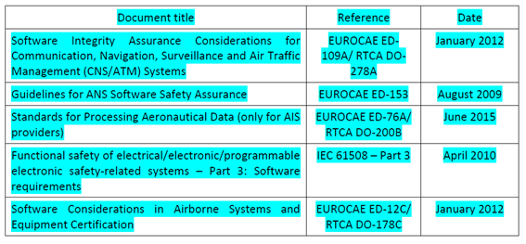 (a) The service provider is responsible for the definition of the software assurance processes. In this definition of processes, the service provider may consider the guidance material contained in existing industrial standards for the software assurance considerations of software. It should be considered that not all standards address all aspects required and the service provider may need to define additional software assurance processes. The guidance material typically includes: (1) objectives of the software life cycle processes; (2) activities for satisfaction of those objectives; (3) descriptions of the evidence, in the form of software life cycle data, that indicates that the objectives have been satisfied; (4) variations according to the SWAL, to accommodate the different levels of rigour of the software assurances; and (5) particular aspects (e.g. previously developed software) that may be applicable to certain applications. (b) The following table presents some of the existing industrial standards (at the latest available issue) used by the stakeholders: EUROCAE ED-109A/RTCA DO-278A and EUROCAE ED-12C/RTCA DO-178C make reference to some external documents (supplements), which are integral part of the standard for the use of some particular technologies and development techniques. The supplements are the following: (1) Formal Methods Supplement to ED-12C and ED-109A (EUROCAE ED-216/RTCA DO-333) (2) Object-Oriented Technology and related Techniques Supplement to ED-12C and ED-109A (EUROCAE ED-217/RTCA DO-332) (3) Model-Based Development and Verification Supplement to ED-12C and ED-109A (EUROCAE ED-218/RTCA DO-331) When tools are used during the software development lifecycle, EUROCAE ED-215/RTCA DO-330 ‘Software Tool Qualification Considerations’ may be considered in addition to EUROCAE ED-12C/RTCA DO-178C and EUROCAE ED-109A/RTCA DO-278A. (c) The definition of the software assurance processes may be based on one of these indust
GM5 to AMC4 ATS.OR.205(a)(2) Safety assessment and assurance of changes to the functional system ASSURANCE - SWAL COORDINATION
[GM5 to AMC4 ATS.OR.205(a)(2)] (a) Within the scope of this Regulation, only the ATS provider can identify hazards, assess the associated risks and mitigate or propose mitigating measures where necessary. This requirement is also applicable to software assurance evidence which may include information on the mitigation measures established to address software failures or unintended behaviours. (b) ATS and non-ATS providers may rely on different sets of software assurance processes and, if applicable, different sets of SWALs. (c) For a particular change to the functional system, the safety assessment performed by the ATS provider, and documented in the safety case, may rely on evidence associated with the services provided by a non-ATS provider, as documented in its corresponding safety support case. It should as a minimum demonstrate that the rigour of the assurances produced by the non-ATS provider within the safety support case provides the adequate level of confidence for the purpose of the ATS safety demonstration in the safety case. (d) If SWALs are used, the ATS provider should evaluate the adequacy of the SWALs defined in the software assurance processes of the non-ATS providers and the consistency of the allocated SWALs for the parts of the functional system affected by the change at the non-ATS provider.
GM1 ATS.OR.205(a)(2) Safety assessment and assurance of changes to the functional system
SAFETY CRITERIA
‘Safety criteria will remain satisfied’ means that the safety criteria continue to be satisfied after the change is implemented and put into operation. The safety case needs to provide assurance that the monitoring requirements of ATS.OR.205(b)(6) are suitable for demonstrating, during operation, that the safety criteria remain satisfied and, therefore, the argument remains valid.
GM2 ATS.OR.205(a)(2) Safety assessment and assurance of changes to the functional system
ASSURANCE LEVELS
The use of assurance level concepts, e.g. design assurance levels (DAL), software assurance levels (SWAL), hardware assurance levels (HWAL), can be helpful in generating an appropriate and sufficient body of evidence to help establish the required confidence in the argument.
GM3 ATS.OR.205(a)(2) Safety assessment and assurance of changes to the functional system
SAFETY REQUIREMENTS
...
GM1 ATS.OR.205(a)(1) Safety assessment and assurance of changes to the functional system
The air traffic services provider should ensure that the risk evaluation includes:
(a) an assessment of the identified hazards for a notified change, including possible mitigation means, in terms of risk or in terms of proxies or a combination of them;
(b) a comparison of the risk analysis results against the safety criteria taking the uncertainty of the risk assessment into account; and
(c) the identification of the need for risk mitigation or reduction in uncertainty or both.
GM1 to AMC1 ATS.OR.205(b)(4) Safety assessment and assurance of changes to the functional system
RISK ANALYSIS IN TERMS OF PROXIES — EXAMPLES
Point (c) of AMC1 ATS.OR.205(b)(2) allows safety assessment to be performed in terms of risk, proxies or a combination of risk and proxies. This GM provides two examples to illustrate the use of proxies in safety analysis.
(a) Use of proxies when assessing the safety of a wind farm installation
(1) A wind farm is to be introduced on or near an aerodrome. It is assumed that before the introduction of the wind farm, the safety risk of the air traffic services being provided at the aerodrome was acceptable. To return to this level after the introduction of the farm, the change would also be acceptable.
A diagram showing the effects this has on the risk at the aerodrome is shown below:
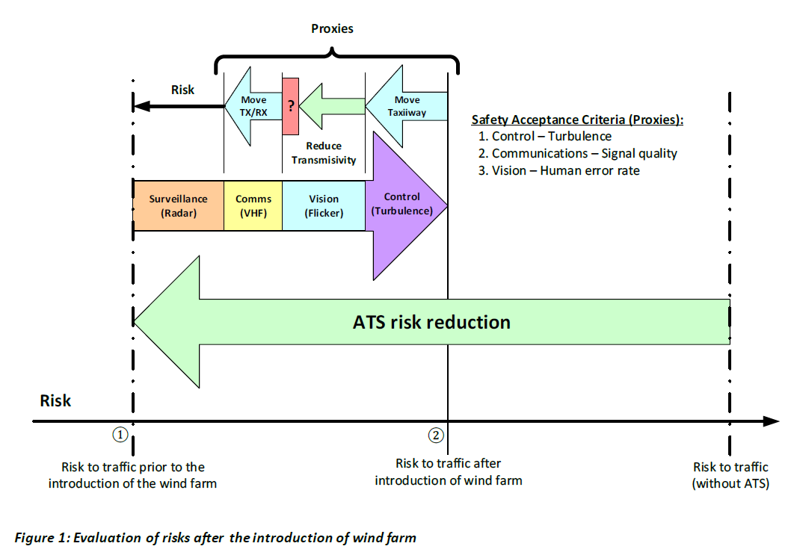

(2) The risk due to the introduction of the wind farm will rise from ① to ②, if not mitigated, because:
(i) turbulence will increase and so may destabilise manoeuvring of aircraft;
(ii) the movement of the blades will cause radio interference (communications radio and surveillance radar) and so communications may be lost or aircraft may be hidden from view on the radar screen; and
(iii) the flicker in the peripheral vision of ATCOs, caused by the rotation of the blades, may capture attention and increase their perception error rate.
(3) The problem of analysing the safety impact can be split into these areas of concern since they do not interact or overlap and so satisfy the independence criterion (b) of AMC2 ATS.OR.210(a). However, whilst it can be argued that each is a circumstantial hazard and that in each case a justifiable qualitative relationship can be established linking the hazard with the resulting accident (so satisfying the causality criterion (a) of AMC2 ATS.OR.210(a)), the actual or quantitative logical relationship is, in each case, extremely difficult to determine. Conditions for seeking proxies have, therefore, been established: -Performing a risk evaluation using actual risk may not be worthwhile due to the considerable cost and effort involved; and -The first two criteria for proxies have been satisfied. Consequently, it may be possible to find proxies that can be used more simply and effectively than performing an analysis based on risk
(4) The solutions proposed below are for illustrative purposes only. There are many other solutions and, for each change, several should be investigated. In this example, the following proxies, which satisfy the measurability criterion (c) of AMC2 ATS.OR.210(a), are used to set safety criteria:
(i) Turbulence can be measured and predicted by models so the level of turbulence can be a proxy. In this example, let’s assume the only significant effect of turbulence is to light aircraft using a particular taxiway. It is possible to predict the level of turbulence at different sites on the aerodrome and an alternative taxiway is found where the level of turbulence after the introduction of the wind farm will be less than that currently encountered on the present taxiway. This can be confirmed during operation after the change by monitoring.
(ii) Signal quality can be also be predicted by models and measured so it can be used as a proxy. In this example, it is possible to move the communications transmitter and receiver aerials so that communications are not affected by interference. Sites can be found using modelling and the signal quality confirmed prior to moving the aerials by trial installations during periods when the aerodrome is not operating.
(iii) Human error rate in detecting events on the manoeuvring area can be measured in simulations and can be used as a proxy. It is suggested that increasing the opaqueness of the glass in the control tower will reduce the effects of flicker on the ATCOs, but there is no direct relationship between the transmissivity and the effects of flicker. It is, therefore, decided to make a simulation of the control tower and measure the effects of flicker on human error rate using glass of different levels of transmissivity. However, there is a conflict between increasing the opaqueness of the glass to reduce the effects of flicker and decreasing it to improve direct vision, which is needed so that manoeuvring aircraft can be seen clearly. In other words, the simulation predicts a minimum for the human error rate that relates to a decrease, as the effects of flicker decrease, followed by an increase, as the effects of a lack of direct vision increase. This minimum is greater than the human error rate achieved by the current system and so the risk of the wind farm, in respect of flicker, cannot be completely mitigated. This is shown by the red box with a question mark in it on the diagram.
(5) Finally, the argument for the performance of surveillance radars is commonly performed using risk. This can be repeated in this case since the idea is to filter the effects of the interference without increasing the risk. Moreover, if necessary, a system may be added (or a current one improved) to reduce the risk simply and economically and the effects of the additional system may be argued using risk.
(6) Since risks can be combined, the safety impacts of the changes to the surveillance radar by filtering the effects of the interference together with the addition of another system or the improvement of the current system can be established by summing the risks associated with these two kinds of change.
(7) In these circumstances, it is not possible to argue objectively that the risk of introducing the wind farm has been mitigated, as risks cannot be summed with proxies. This demonstrates the difficulties of using proxies. However, it may be possible to argue convincingly, albeit subjectively, that installing another system or improving the current system improves the current level of risk by a margin large enough to provide adequate compensation for the unmitigated effects of flicker.
(8) In summary, this example shows how proxies and risks can be combined in a single assurance case to argue that a change to a functional system can be introduced safely. It also demonstrates that the strategies available to demonstrate safety are not generic, but are dependent on identifying analysable qualities or quantities related to specific properties of the system or service that are impacted by the change.
(b) Use of proxies when changing to electronic flight strips
(1) An air traffic services provider considers the introduction of a digital strip system in one of its air traffic control towers to replace the paper flight progress strips currently in use. This change is expected to have an impact on several aspects of the air traffic control service that is provided such as the controller’s recollection of the progress of the flight, the mental modelling of the traffic situation and the communication and task allocation between controllers. A change of the medium, from paper to digital, might, therefore, have implications on the tower operations, and, hence, on the safety of the air traffic. The actual relation between the change of the strip medium and the risk for the traffic is, however, difficult to establish.
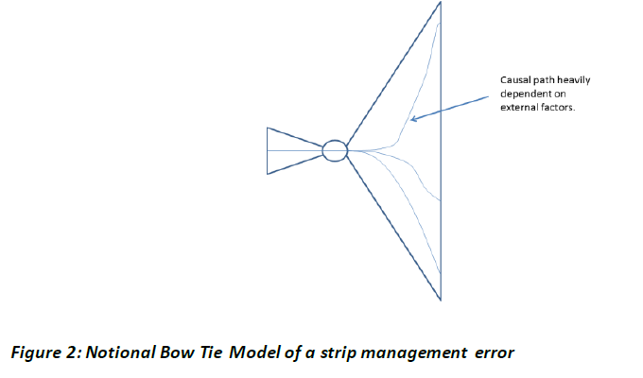
(2) The influence of the quantity on the risk is globally known, but cannot easily be quantified. One difficulty is that strip management is at the heart of the air traffic control operations: the set of potential sequences of events from a strip management error to an accident or incident is enormous. This set includes, for example, the loss of the call sign at the moment a ground controller needs to intervene in a taxiway conflict, and whether this results in an incident depends, for example, on the visibility. This set also includes the allocation of a wrong standard instrument departure (SID) to an aircraft, and whether this results in an accident depends, for example, on the runway configuration.

(3) The Bow Tie Model of a strip management error has, figuratively speaking, a vertically stretched right part. This expresses that a hazard — such as the loss of a single strip — may have many different outcomes which heavily depend on factors that have nothing to do with the cause of the hazard — factors such as the status of the aircraft corresponding to the absent strip, that aircraft’s position on the aerodrome, the traffic situation and the visibility.
(4) Another difficulty with the relationship between the change of the medium and the risk to the air traffic is that several human and cultural aspects are involved. The difficulty lies in the largely unknown causal relationship between these human and cultural aspects and the occurrences of accidents and incidents. As an example of this, it is noted that strip manipulation — like moving a strip into another bay, or making a mark to indicate that a landing clearance is given — assists a controller in distinguishing the potential from the actual developments. The way of working with paper strips generates impressions in a wider variety than digital strips by their physical nature: handling paper strips has tactile, auditory and social aspects. This difference in these aspects may lead to a difference in the quality of the controller’s situation awareness which may lead to a difference in the efficacy of the controller’s instructions and advisories, which may lead to a difference in the occurrence of accidents and incidents. However, the relation between the change of the medium and the risk for the air traffic is difficult to assess and would require a great deal of effort, time and experimentation to quantify.
...

ATS.OR.210
...
CUESTIONARIO |  | DOCUMENTACIÓN ANSP VERSIÓN 1 | Valoración AESA | DF/OB
 | OTHER MEASURES RELATED TO SAFETY RISKS — PROXIES
 | Proxies for safety risk, used as safety criteria for those parts of the functional system affected by the change, can only be employed when:
 | (a) a justifiable causal relationship exists between the proxy and the harmful effect, e.g. proxy increase/decrease causes risk increase/decrease;
 | (b) a proxy is sufficiently isolated from other proxies to be treated independently; and
 | (c) the proxy is measurable, quantitatively or qualitatively, to an adequate degree of certainty.
 | GM1 ATS.OR.210(a) Safety criteria
 | SAFETY CRITERIA IN TERMS OF PROXIES FOR SAFETY RISKS
 | (a) In the safety assessment of functional systems, it may not always be possible or desirable to specify safety criteria in terms of quantitative values of risk. Instead, safety criteria may be defined in terms of other measures that are related to risk. These measures are called proxies and they need to meet the requirements for a proxy as stated in AMC2 ATS.OR.210(a). For examples of their use, see GM1 to AMC1 ATS.OR.205(b)(4).
 | (b) A proxy is some measurable property that can be used to represent the value of something else. In the safety assessment of functional systems, the value of a proxy may be used as a substitute for a value of risk, providing it meets the requirements for a proxy as stated in AMC2 ATS.OR.210(a). Examples of proxies are the frequency of airspace infringements, runway incursions, false alert rate, head-down time, limited sight, level of situation awareness, fraction of read back errors, reduced vigilance, amount of turbulence, distraction of controller’s attention, inappropriate pilot behaviour, system availability, information integrity and service continuity. An example of the concept of using a different but specific quantity to assess an actually relevant quantity is the transposition/measure of an aircraft’s altitude which is in terms of barometric pressure or the transposition/measure of an aircraft’s airspeed which is in terms of dynamic pressure.
 | (c) A proxy is a measure of a certain property along the causal trajectory between the hazard/event and the harmful effects of the hazard/event in question (see Figure 5). The causal relationship between the proxy and the accident must be justified in the safety case, i.e. it must satisfy AMC2 ATS.OR.210(a). This means that the accident trajectory must be modelled and analysed such that the causal relationship can be assured but without the need to evaluate the quantitative nature of this relationship. It is assumed that since the proxy lies between the hazard/event and the accident, then there is a quantitative causal relationship between the rate of the hazard/event’s occurrence and the rate of the proxy’s occurrence. As a consequence, the variation of values of the proxy correlates with values of the hazards/events rate of occurrence and the value of the rate at which the harmful effects occur, i.e. the accident rate, and this relationship is a monotonically increasing one. This means that when the proxy value, e.g. Proxy1, increases/decreases, the associated risk value of the related accident, e.g. Accident1, increases/decreases accordingly.
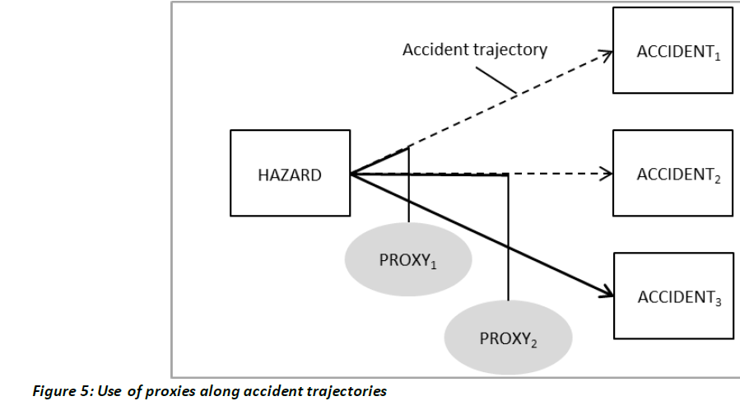

 | (d) Proxies might be preferred where the extra effort needed to identify, describe and analyse a complete set of sequences of events from the occurrence of a hazard to the occurrence of an accident or incident has no added value in the safety assessment. The intrinsic reasons for the amount of the extra effort are the number of significantly different event sequences, the complexity of some accident scenarios, the existence of many barriers preventing the occurrence of a hazard developing into an accident and the lack of evidence on the probability of some events or the frequency of occurrence of some external circumstances and factors. The usage of proxies might then make the safety assessment more tractable and comprehensible and increase the quality of the risk analysis.
 | (e) The main advantages of proxies are the easy recognition of safety issues by operational staff involved in the safety assessment, and the direct focus on the analysis and mitigation of the identified hazards and safety issues introduced or affected by the change.
 | (f) The main disadvantage of using proxies is that it is not possible to express risk by a uniform measure. However, the value of the proxy should be measurable.
 | (g) For further details on the use of proxies, please refer to GM1 to AMC1 ATS.OR.205(b)(4), which contains two examples to assist in the selection and use of proxies in safety analysis.

